入力例
【 エラー表示欄 】
入力内容に不備があった場合表示されます
表示された場合は内容に従い修正してください
【 製造事業者名 】
事業者名を入力してください
・40字以内
・法人格は省略せずに入力
【 製造事業者名 （フリガナ） 】
事業者名（フリガナ）を入力してください
・全角カタカナで入力
・法人格は省略
【 申請年月日 】
SIIへメール申請を行った日付を入力してください
入力例） 2022/2/18
セルが着色された場合、情報が誤って入力されている可能性があります
右記の凡例の内容に従い、入力内容を確認し、修正してください
凡例：
未入力箇所
型番が重複
性能値が基準を満たしていない
産業用モータ |  |  |  |  |  |  |  |  |  | エラー表示欄
製造事業者名 |  | ○○○株式会社 |  | 製造事業者名 (フリガナ) ※法人格は不要です | マルマルマル |  |  |  |  | 未入力： | 未入力項目があります。 ご確認のうえ未入力の項目に入力してください。
【製品型番登録申請についてのお願い】 ・製品型番登録要領をよくご確認いただいたうえで、製品型番登録申請を行ってください。 ・エラー表示欄の各項目でエラー表示がないことをご確認のうえ、本リストを提出してください。 ・本ファイル内「基準値」シートを参照いただき、基準値を満たす型番の入力をお願いいたします。 ※基準値を満たしていない場合は行が赤く表示されます。 ・型番リストに入力した全ての事項が確認できるカタログ(仕様書等)を必ず提出してください。 あわせて、製品名、型番、数値が、カタログ(仕様書等)の記載と一致していることを確認してください。 |  |  |  |  | 申請年月日 | 2022-02-18 |  |  |  | 重複： | 型番・周波数・極数が重複しています。 ご確認のうえ、型番・周波数・極数が重複しないよう修正してください。
 |  |  |  |  | 申請製品数 | 7 |  |  |  | 性能値： | 効率レベルが基準値を満たしていません。 基準値を満たしていない製品型番は申請できませんので、 効率レベルが基準値を満たしているかご確認ください。
【注意】 登録可能な圧縮機について
圧縮機については、インバータ内蔵の設備のみ登録の対象となります。
項番 | 1 | 2 | 3 | 4 | 5 | 6 | 7 | 8 | 9 | 10 | 11 | 12 | 13 | 14 | 15 | 16 | 17
SII HP 公表項目 | 公表 | 公表 | 公表 | 非公表 | 公表 | 公表 | 非公表 | 非公表 | 非公表 | 非公表 | 非公表 | 非公表 | 公表 | 非公表 | 非公表 | 非公表 | 非公表
入力要否 | 自動表示 | 必須 | 自動表示 | 自動表示 | 必須 | 必須 | 必須 | 必須 | 必須 (※圧縮機のみ) | 自動表示 | 必須 | 必須 | 必須 | 任意 | 必須(条件有) | 任意 | 対象外
No. | 設備区分 | 種別 | 製造事業者 | 製造事業者名 (フリガナ) | 製品名 | 型番 | 性能区分1 |  | 性能区分2 | 基準値 (効率レベル) | 性能値 (効率レベル) | モータ効率(％) ※小数点第一位まで記入 | 定格出力(kW) ※小数点第二位まで記入 | 希望小売価格 (千円) | ワイルドカードの内訳一覧 | 備考 | 事務局 備考欄
 |  |  |  |  |  |  | 周波数 | 極数
(例) | 産業用モータ | モータ単体 | ○○○株式会社 | マルマルマル | モーター Aシリーズ | AAA | 50Hz | 2極 |  | 効率レベル IE3以上 | 効率レベルIE3 | 95.0 | 37.00 | 500 | -FL(○○仕様),-GK(●●タイプ)
1 | 産業用モータ | モータ単体 | ○○○株式会社 | マルマルマル | モーター Aシリーズ | AAA | 50Hz | 2極 |  | 効率レベル IE3以上 | 効率レベルIE3 | 95.0 | 37.00
2 | 産業用モータ | モータ単体 | ○○○株式会社 | マルマルマル | モーター Aシリーズ | AAA | 50Hz | 2極 |  | 効率レベル IE3以上 | 効率レベルIE3 | 95.0 | 22.00
3 | 産業用モータ | モータ単体 | ○○○株式会社 | マルマルマル | モーター Bシリーズ | BB■ | 50Hz | 2極 |  | 効率レベル IE3以上 | 効率レベルIE3 | 95.0 | 22.00 |  | -FL(○○仕様),-GK(●●タイプ)
4 | 産業用モータ | モータ単体 | ○○○株式会社 | マルマルマル | モーター Bシリーズ | BB■ | 50Hz | 4極 |  | 効率レベル IE3以上 | 効率レベルIE4 | 95.0 | 22.00 |  | -FL(○○仕様),-GK(●●タイプ)
5 | 産業用モータ | 圧縮機 | ○○○株式会社 | マルマルマル | 圧縮機 タイプC | CCC | 60Hz | 6極 |  | 効率レベル IE3以上 | 効率レベルIE3 | 95.0 | 22.00
6 | 産業用モータ | ポンプ | ○○○株式会社 | マルマルマル | ポンプ Dシリーズ | DDD | 60Hz | 4極 |  | 効率レベル IE3以上 | 効率レベルIE3 | 95.0 | 22.00
7 | 産業用モータ | 圧縮機 | ○○○株式会社 | マルマルマル | 圧縮機 タイプX | XXX | 60Hz | 6極 | 無給油式 | 効率レベル IE3以上 |  | 80.0 | 15.00
8
【 ①種別 】
①種別を選択してください
プルダウンで選択
9
【 ⑪備考 】
⑪備考
必要に応じて40文字以内で入力してください
※周波数・極数で「その他」を選択した場合は、備考欄に周波数・極数を入力してください
10
【 ②製品名 ③型番 】
②製品名を入力してください
カタログ(仕様書等)に記載の「製品名」を入力
③型番を入力してください
カタログ(仕様書等)に記載の型番を入力
ワイルドカード「■」を用いる場合、
ワイルドカードの内訳一覧に、枝番の情報を入力
【 ④性能区分1 】
④各項目カタログ(仕様書等)に記載の内容を選択
プルダウンで選択
※周波数・極数で「その他」を選択した場合は、備考欄に周波数・極数を入力してください。
【 ⑥効率レベル ⑦モータ効率（％） ⑧定格出力（kW） 】
⑥、⑦、⑧各項目カタログ(仕様書等)に記載の内容を選択
プルダウンで選択
※ポンプ・圧縮機・送風機の場合は、モータ単体の定格出力を入力してください。
【 ⑨希望小売価格（千円） 】
⑨希望小売価格（千円）
単位に注意して入力してください
※任意項目です
11
12
13
◆製品型番リスト 入力ルール◆
・製品名、型番、数値はカタログ(仕様書等)の記載と一致させること
・数値の入力欄において、単位記号は入れないこと
・半角/全角入力について
英数字、記号(/スラッシュ、-ハイフン等) → 半角
漢字、片仮名、平仮名 → 全角
・基準値を超える型番を登録すること
→ 「基準値」シートを参照
14
15
16
17
18
◆モータが2台以上搭載されている設備の場合◆
① 単独交互運転方式（モータを交互に常時1台運転する方式）の場合
【定格出力】 1台分の値を入力してください。
【備考欄】 「単独交互運転 ●kW(モーター1台あたりの定格出力)×●台(設備1台あたりのモータ搭載台数)」等補足説明を入力してくだい。
② 並列交互運転方式（複数のモータを交互に先発運転、また同時運転もする方式）の場合
【定格出力】 2台分の定格出力の合計値を入力してください。
【備考欄】 「並列交互運転 ●kW(モーター1台あたりの定格出力)×●台(設備1台あたりのモータ搭載台数)」等補足説明を入力してくだい。
19
【 ⑩ワイルドカードの内訳一覧 】
⑩（ワイルドカードを用いた場合）ワイルドカードの内訳一覧を入力してください
カタログ(仕様書等)に記載の型番を入力、入力方法は以下を参照
20
【 ⑤性能区分2 】
※圧縮機のみ
給油式、無給油式を選択してください
21
◆型番・周波数の重複について◆
登録型番と周波数の組み合わせが重複している場合は、
オレンジ色に着色される。
→ 一意の型番×周波数であることを確認のうえ、入力すること
22
23
◆ワイルドカードの内訳一覧 入力方法について◆
型番に「■」を入力した場合、該当する枝番、枝番の意味する仕様・内容等を「ワイルドカードの内訳一覧」にカンマ区切りで入力してください ■に含まれる可能性のある枝番をすべて入力してください。ただし、能力や性能値が異なる場合は別の型番として入力してください
入力例） カタログ記載型番 ：XYZ-123FL
XYZ-123GK
性能値・能力値が確定する代表型番部分 ：XYZ-123
性能値・能力値に影響のない枝番部分 ：-FL（●●仕様）
-GK（〇〇タイプ）
⇒リストに入力する型番 ：XYZ-123■
⇒内訳一覧に入力する枝番 ：-FL（●●仕様）,-GK（〇〇タイプ）
※ 枝番が2文字以上あっても、黒四角は1文字
※ 枝番と枝番の示す仕様はカンマ区切り入力する
24
25
26
27
28
29
30
31
32
33
34
35
36
37
38
39
40
41
42
43
44
45
46
47
48
49
50
51
52
53
54
55
56
57
58
59
60
61
62
63
64
65
66
67
68
69
70
71
72
73
74
75
76
77
78
79
80
81
82
83
84
85
86
87
88
89
90
91
92
93
94
95
96
97
98
99
100
101
102
103
104
105
106
107
108
109
110
111
112
113
114
115
116
117
118
119
120
121
122
123
124
125
126
127
128
129
130
131
132
133
134
135
136
137
138
139
140
141
142
143
144
145
146
147
148
149
150
151
152
153
154
155
156
157
158
159
160
161
162
163
164
165
166
167
168
169
170
171
172
173
174
175
176
177
178
179
180
181
182
183
184
185
186
187
188
189
190
191
192
193
194
195
196
197
198
199
200
201
202
203
204
205
206
207
208
209
210
211
212
213
214
215
216
217
218
219
220
221
222
223
224
225
226
227
228
229
230
231
232
233
234
235
236
237
238
239
240
241
242
243
244
245
246
247
248
249
250
251
252
253
254
255
256
257
258
259
260
261
262
263
264
265
266
267
268
269
270
271
272
273
274
275
276
277
278
279
280
281
282
283
284
285
286
287
288
289
290
291
292
293
294
...

新規登録用
凡例：
未入力箇所
型番が重複
性能値が基準を満たしていない
産業用モータ |  |  |  |  |  |  |  | エラー表示欄
製造事業者名 |  |  |  | 製造事業者名 (フリガナ) ※法人格は不要です |  |  |  | 未入力： | 未入力項目があります。 ご確認のうえ未入力の項目に入力してください。
【製品型番登録申請についてのお願い】 ・製品型番登録要領をよくご確認いただいたうえで、製品型番登録申請を行ってください。 ・エラー表示欄の各項目でエラー表示がないことをご確認のうえ、本リストを提出してください。 ・本ファイル内「基準値」シートを参照いただき、基準値を満たす型番の入力をお願いいたします。 ※基準値を満たしていない場合は行が赤く表示されます。 ・型番リストに入力した全ての事項が確認できるカタログ(仕様書等)を必ず提出してください。 あわせて、製品名、型番、数値が、カタログ(仕様書等)の記載と一致していることを確認してください。 |  |  |  |  | 申請年月日 |  |  | 重複： | 型番・周波数・極数が重複しています。 ご確認のうえ、型番・周波数・極数が重複しないよう修正してください。
 |  |  |  |  | 申請製品数 | 0 |  | 性能値： | 効率レベルが基準値を満たしていません。 基準値を満たしていない製品型番は申請できませんので、 効率レベルが基準値を満たしているかご確認ください。
【注意】 登録可能な圧縮機について
圧縮機については、インバータ内蔵の設備のみ登録の対象となります。
項番 | 1 | 2 | 3 | 4 | 5 | 6 | 7 | 8 | 9 | 10 | 11 | 12 | 13 | 14 | 15 | 16 | 17
SII HP 公表項目 | 公表 | 公表 | 公表 | 非公表 | 公表 | 公表 | 非公表 | 非公表 | 非公表 | 非公表 | 非公表 | 非公表 | 公表 | 非公表 | 非公表 | 非公表 | 非公表
入力要否 | 自動表示 | 必須 | 自動表示 | 自動表示 | 必須 | 必須 | 必須 | 必須 | 必須 (※圧縮機のみ) | 自動表示 | 必須 | 必須 | 必須 | 任意 | 必須(条件有) | 任意 | 対象外
No. | 設備区分 | 種別 | 製造事業者 | 製造事業者名 (フリガナ) | 製品名 | 型番 | 性能区分1 |  | 性能区分2 | 基準値 (効率レベル) | 性能値 (効率レベル) | モータ効率(％) ※小数点第一位まで記入 | 定格出力(kW) ※小数点第二位まで記入 | 希望小売価格 (千円) | ワイルドカードの内訳一覧 | 備考 | 事務局 備考欄
 |  |  |  |  |  |  | 周波数 | 極数
(例) | 産業用モータ | モータ単体 | ○○○株式会社 | マルマルマル | モーター Aシリーズ | AAA | 50Hz | 2極 |  | 効率レベル IE3以上 | 効率レベルIE3 | 95.0 | 37.00 | 500 | -FL(○○仕様),-GK(●●タイプ)
1
2
3
4
5
6
7
8
9
10
11
12
13
14
15
16
17
18
19
20
21
22
23
24
25
26
27
28
29
30
31
32
33
34
35
36
37
38
39
40
41
42
43
44
45
46
47
48
49
50
51
52
53
54
55
56
57
58
59
60
61
62
63
64
65
66
67
68
69
70
71
72
73
74
75
76
77
78
79
80
81
82
83
84
85
86
87
88
89
90
91
92
93
94
95
96
97
98
99
100
101
102
103
104
105
106
107
108
109
110
111
112
113
114
115
116
117
118
119
120
121
122
123
124
125
126
127
128
129
130
131
132
133
134
135
136
137
138
139
140
141
142
143
144
145
146
147
148
149
150
151
152
153
154
155
156
157
158
159
160
161
162
163
164
165
166
167
168
169
170
171
172
173
174
175
176
177
178
179
180
181
182
183
184
185
186
187
188
189
190
191
192
193
194
195
196
197
198
199
200
201
202
203
204
205
206
207
208
209
210
211
212
213
214
215
216
217
218
219
220
221
222
223
224
225
226
227
228
229
230
231
232
233
234
235
236
237
238
239
240
241
242
243
244
...

基準値
産業用モータ／基準値

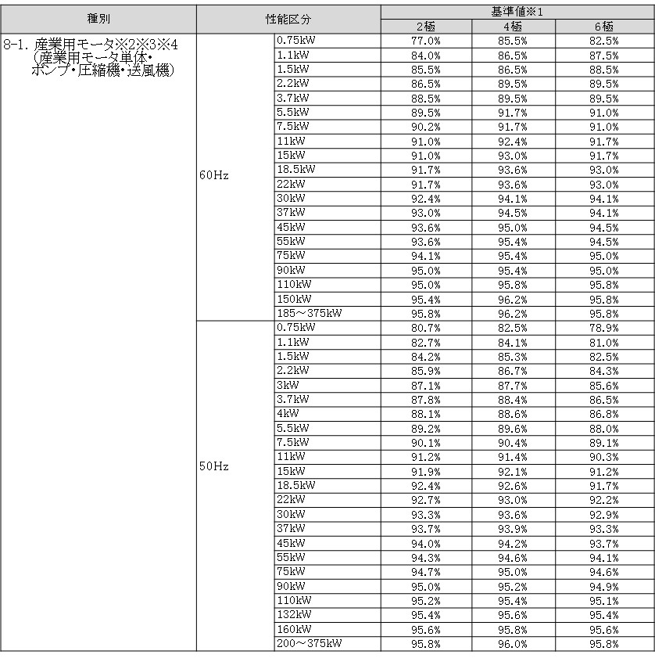

＜備考＞
※1 JIS C 4034-2-1に規定する方法により測定した数値を用い、出力(入力－全損失)を入力(W)で除した数値(％)とする。
※2 インバータ制御により、省エネ化を図るものを対象とする。
(インバータ制御が一体となる設備であること、又はインバータ制御盤を設置すること。)
※3 IECが定めたIE3以上のモータは、基準を満たしているとみなし補助対象とする。
※4 3定格(6定格)を含む場合の200V/60Hz(400V/60Hz)については、トップランナー基準を満たしていれば、IE3相当とみなし、補助対象とする。
その他、詳細はトップランナー制度｢産業用モータ 目標年度が2015年度以降の各年度のもの｣に準ずる。

